Titel
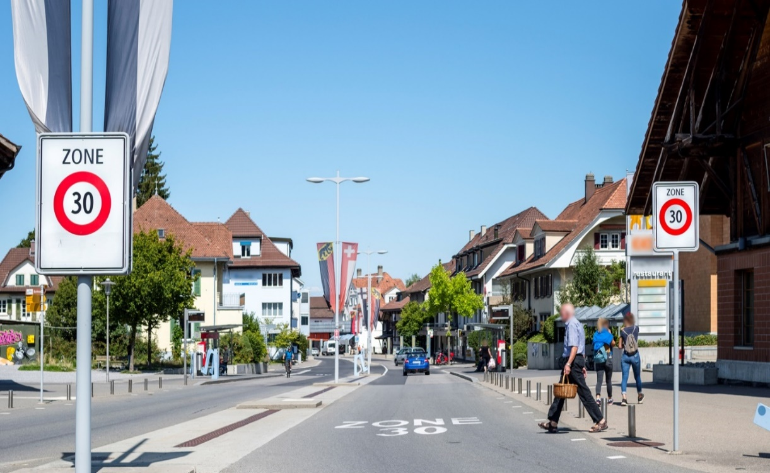
 | Im Auftrag des Bundesamtes für Umwelt
 | Beurteilungsmethode für Temporeduktionen als Lärmschutzmassnahme

 | Hilfe für die Verhältnismässigkeitsprüfung

 | Verfassung des Ergebnistableaus

 | 26. Juni 2020

©Gregory Collavini

